概要図
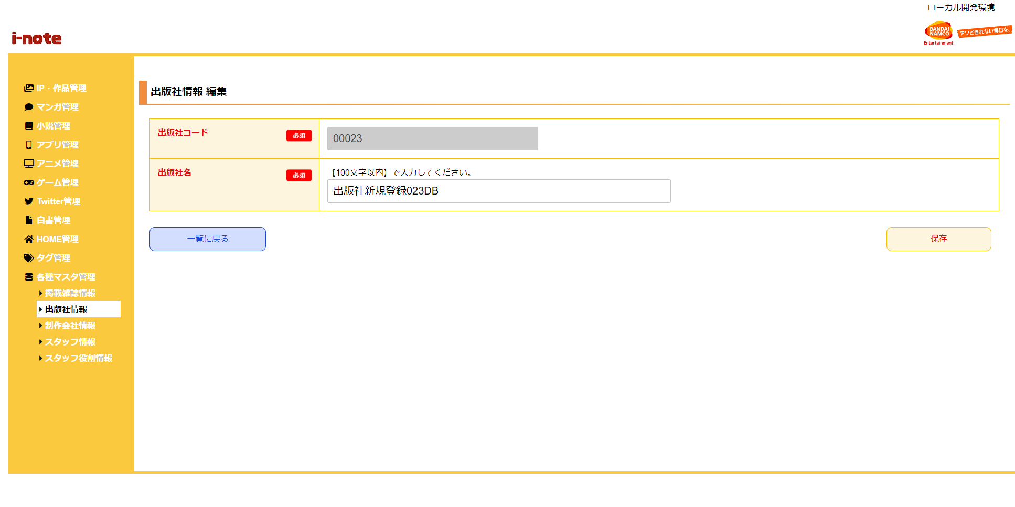
１．処理概要
 | [1] | 出版社情報 編集情報入力領域
 |  | 領域説明： | 出版社情報編集に必要な情報を入力する。
１
 |  | 要素名 |  | 説明
 |  | 出版社コード |  | 「出版社マスタ.出版社コード」を表示する。
 |  | 出版社名 |  | 「出版社マスタ.出版社名」の表示、入力を行う。

2
 | [2] | ボタン表示領域
 |  | 領域説明： | 出版社情報 一覧画面への戻り遷移、出版社マスタの編集を行う。

 |  | 要素名 |  | 説明
 |  | 一覧に戻るボタン |  | 出版社情報一覧画面に遷移する。
 |  | 保存ボタン |  | 出版社マスタを編集、出版社情報 一覧画面に遷移する。

